상품제안서
KF94 코로나감염예방키트 | 상품코드: F18533

 |  |  |  |  |  |  | 02-412-0044 | www.easy1.co.kr
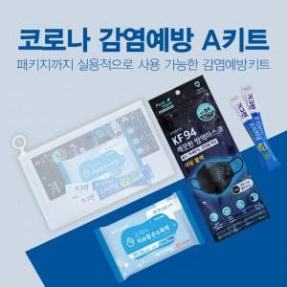 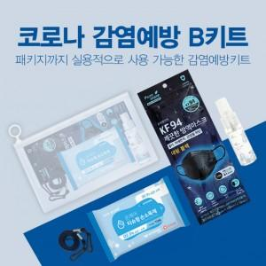 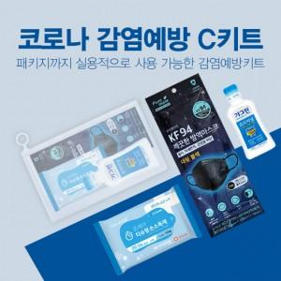

【상세/제작정보】 | 생활속 꼭 필요한 5종 감염예방키트

【인쇄/포장옵션】 | 실크, 풀칼라 / 지퍼백포장

【공급단가】 | 수량 | 200~ | 1,000~ | 3,000~ | 5,000~ | 10,000~
*VAT별도 | A 키트 | 3,240원 | 3,120원 | 3,000원 | 2,880원 | 2,800원
 | B 키트 | 4,450원 | 4,290원 | 4,120원 | 3,960원 | 3,860원
 | C 키트 | 3,910원 | 3,770원 | 3,620원 | 3,480원 | 3,390원

【상품 URL】 | https://easy1.co.kr:443/src/goods_detail.php?gdno=18533

